Saneago
nascimento Dat 27/09/1945 |  |  | CPF. 02164566149 |  |  | Protocolo 2025062870331
 |  |  | 2472693-1 | 1065776-2 |  |  |  |  |  | 1065776-2
Referência | Vencimento | Pagamento | Seu João Pagou | Eu paguei errado | Saldo | Observação | Referência | Vencimento | Pagamento | Valor Pago | status | Paguei | Deveria pagar | Saldo
Apr-25 | 2025-04-27 | 2025-05-02 | 82.65 | 45.37 | -37.28 | Paguei a menos neste mês | Apr-25 | 2025-04-16 | 2025-04-10 | 45.37 |  | 45.37 | 82.65 | -37.28 | Paguei a mais
Mar-25 | 2025-03-27 | 2025-05-02 | 89.90 | 38.56 | -51.34 | Paguei a menos neste mês | Mar-25 | 2025-03-16 | 2025-04-30 | 38.56 | Paguei | 38.56 | 89.90 | -51.34 | Paguei a menos
Feb-25 | 2025-02-27 | 2025-05-02 | 79.34 | 62.84 | -16.50 | Paguei a menos neste mês | Feb-25 | 2025-02-16 | 2025-03-11 | 62.84 | Paguei | 62.84 | 79.34 | -16.50 | Paguei a menos
Jan-25 | 2025-01-27 | 2025-05-02 | 75.04 | 86.00 | -10.96 | Paguei a mais neste mês | Jan-25 | 2025-01-16 | 2025-03-11 | 86.00 | Paguei | 86.00 | 75.04 | 10.96
 |  |  | 326.93 | 232.77 | -116.08 | Valor a devolver |  |  |  | 232.77 | Total pago |  |  | -94.16 | Valor a devolver

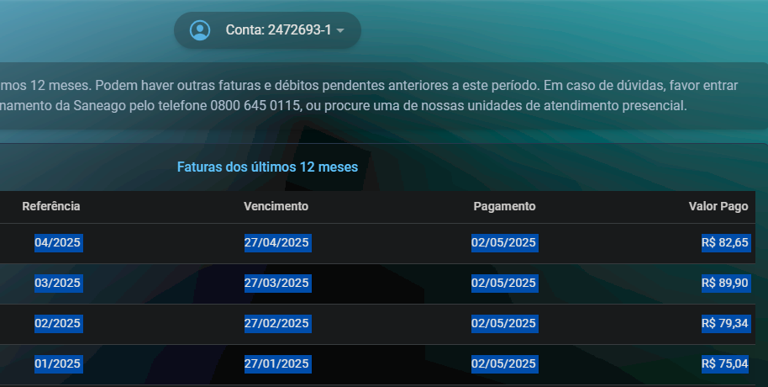
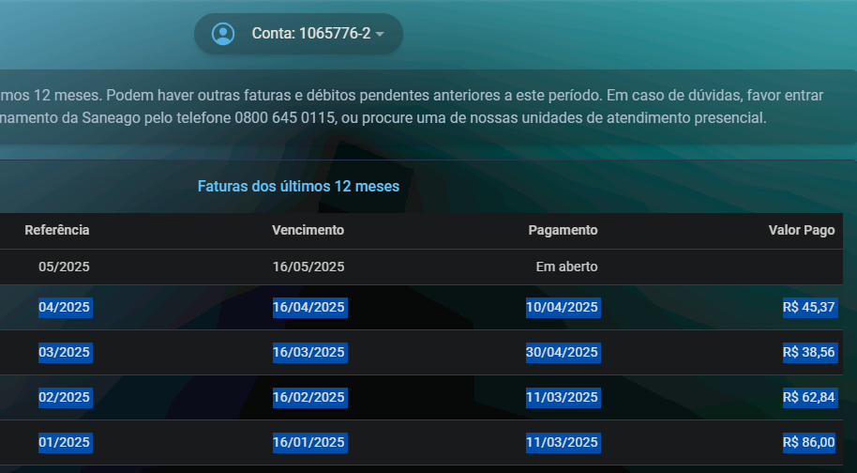

 | ZAP

